Sheet1
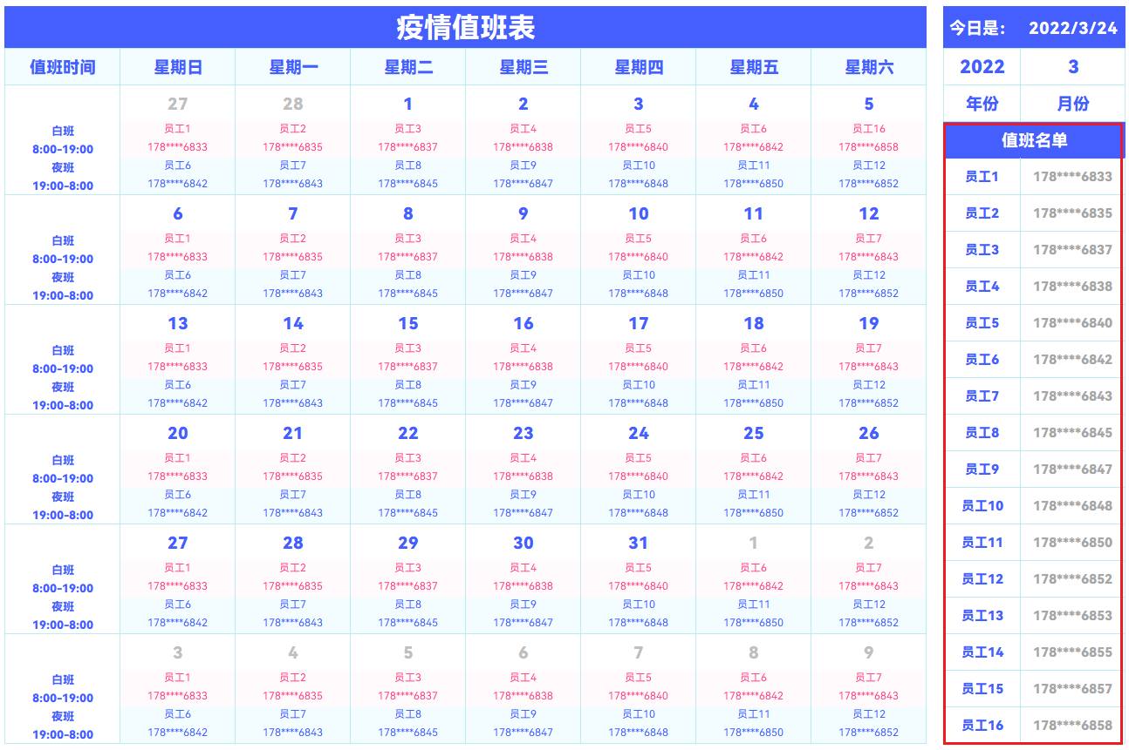
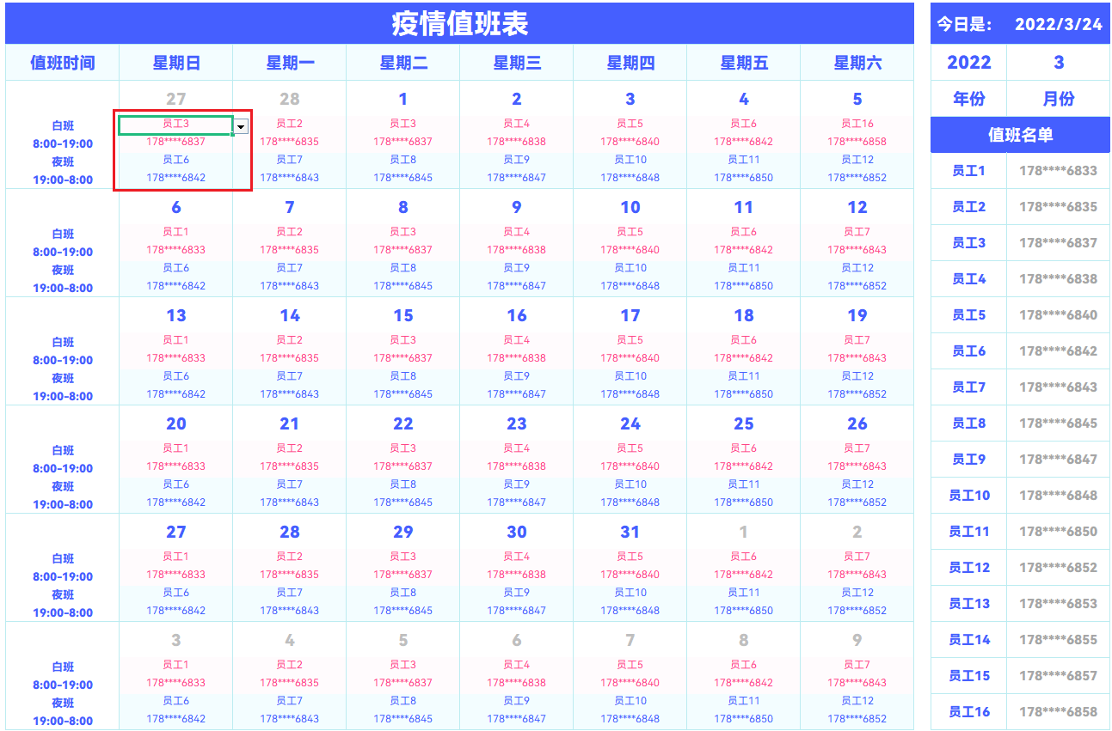
表格模板使用說明
（本頁為說明頁，使用者使用模板時可刪除本頁內容）
【說明】
模板中使用的字型為開源字型，請使用者按照該款開源字型的開源協議要求來使用該字型。
中文｜HarmonyOS Sans SC Light
HarmonyOS Sans SC Light
中文｜HarmonyOS Sans SC Black
HarmonyOS Sans SC Black
02
字型說明
英文｜字型名稱
/
英文｜字型名稱
/
03
素材說明
圖片：
無。
素材：
無。
01
基礎操作指南
· 如何撤銷工作表保護？
1、選中對應工作表。
2、點選：「審閱---撤銷工作表」保護。
· 如何增加行數？
1、選中最後一行，滑鼠放在選中區域右下角。
2、當滑鼠箭頭變成黑色十字形時，點選滑鼠左鍵下拉即可。
· 可自定義日期年月份。
1、下拉選擇所需要的年月份即可自動更新。
· 快捷填寫員工姓名電話。
1、右側名單內填寫值班人員資訊。
2、下拉員工姓名即可自動顯示電話號碼。

